USE_CASE
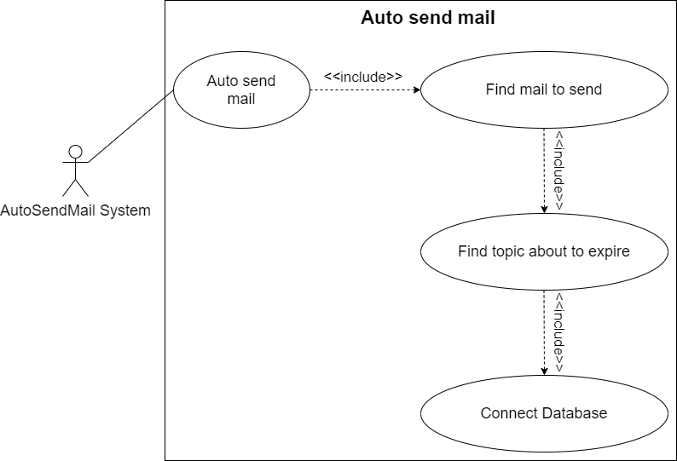
6.9.2.1. Chức năng sinh viên đăng ký đề tài:

6.9.2.2. Chức năng gởi mail nhắc lịch cập nhật tiến độ luận văn:

CLASS_DIAGRAM
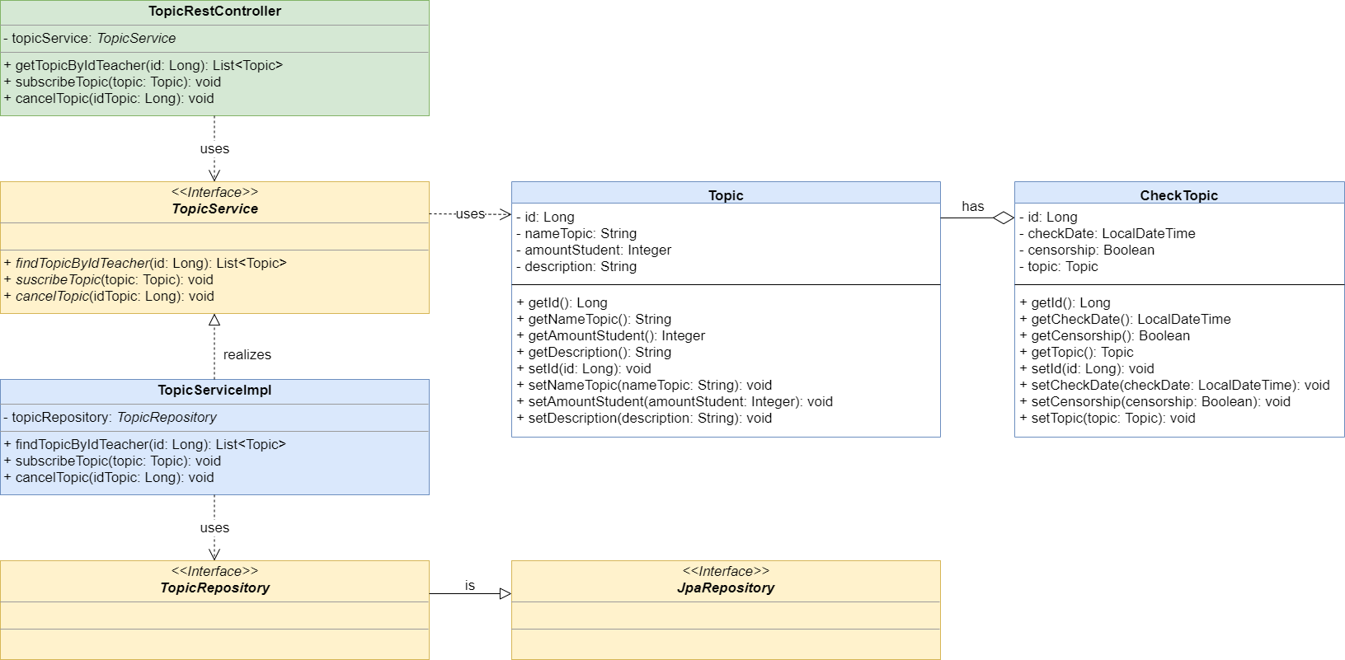
6.9.2.1. Chức năng sinh viên đăng ký đề tài:
6.9.2.2. Chức năng gởi mail nhắc lịch cập nhật tiến độ luận văn:

